2. 詳細設計
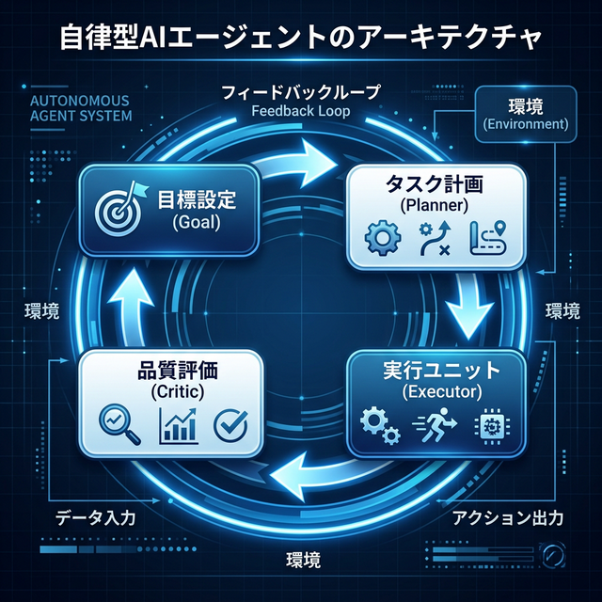
コンポーネント | 詳細設計内容 | 動作ループ
Manager (司令塔) | 全体のライフサイクルを管理。進捗を監視し、フェーズ間の遷移を制御します。 | GOAL入力
Planner (計画者) | LLMを用いて再帰的にタスクを分解。複雑な依存関係をリスト化します。 | PLAN生成
Executor (実行者) | Tool Use機能を備え、外部（Web, GitHub, OS）と直接対話します。 | EXECUTE (ツール使用)
Critic (評価者) | 結果の品質を厳格にチェック。失敗時はPlannerに差し戻し、自己修復を試みます。 | CRITIC (評価)
Memory (記憶) | JSONベースの永続化。過去の成功・失敗事例をコンテキストとして保持。 | IMPROVE / NEXT

3. 使い方ガイド
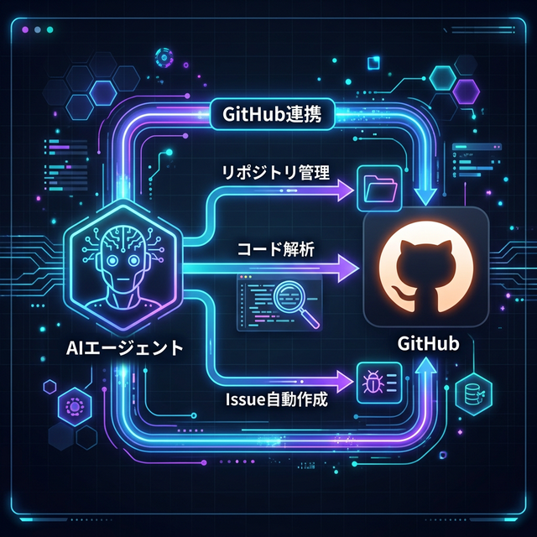
ステップ | 作業内容 | 注意点
1. 準備 | OpenAI APIキーとGitHubトークンを取得 | 必須
2. セットアップ | setup.pyを実行し仮想環境を構築 | 一回のみ
3. 連携設定 | .envファイルに必要なAPIキーを書き込む | GITHUB_TOKENは任意
4. AI対話開始 | main.pyを起動し、日本語で目標を入力（例：天気予報を要約して） | 日本語対応
5. 配布用ビルド | build_exe.pyを実行。distフォルダにexeが生成される | Windows/Mac対応

